상품제안서
알로코리아 PD PPS C타입 초고속충전기 25W+C타입케이블 | 상품코드: S42015

 |  |  |  |  |  |  | 02-713-8555 | www.synergygift.co.kr
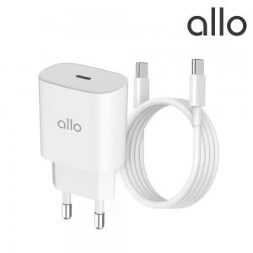

【상세/제작정보】 | 1. TYPE-C PD 3.0 고속충전 포트 탑재<br>2. PD 충전을 지원하는 태블릿, 스마트폰, 닌텐도등 폭넓은 스마트기기 호환성<br>3. 삼성 갤럭시 PPS 초고속 충전 지원으로 단축된 충전시간<br>4. 아이폰 USB PD 초고속 충전을 지원하여 전 모델의 빠른 충전 지원<br>5. 스마트 IC 탑재로 고속충전 폭넓은 호환성<br>6. 25W CtoC 케이블 동봉(1.5m)

【인쇄/포장옵션】 | 레이저 / 포장지포장

【공급단가】 | 수량 | 30~ | 100~ | 300~ | 500~ | 1,000~
*VAT별도 | 단가 | 11,360원 | 11,090원 | 10,630원 | 10,360원 | 10,090원

【상품 URL】 | https://www.synergygift.co.kr:443/src/goods_detail.php?gdno=42015

